Sheet1
UI 삽입 위치 | 이름 | 상호 작용 | 특징 | 구분 | 참고 레퍼런스 | 제작 여부
메인 화면 | 게임 시작 | 게임 시작 | 폰트 https://noonnu.cc/font_page/442 | E 또는 클릭 | 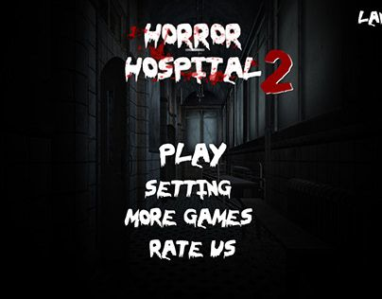
메인 화면 | 제작진 | 제작진 정보 | 폰트 https://noonnu.cc/font_page/442 | E 또는 클릭
메인 화면 | 종료 | 게임 종료 | 폰트 https://noonnu.cc/font_page/442 | E 또는 클릭
인트로 | 삽화 테두리 (선택사항) | - | - | - | -
인트로 | 다음 [E] | 다음 컷신 |  | E
플레이 화면 | 이동 설명 화면 | - |  | - | 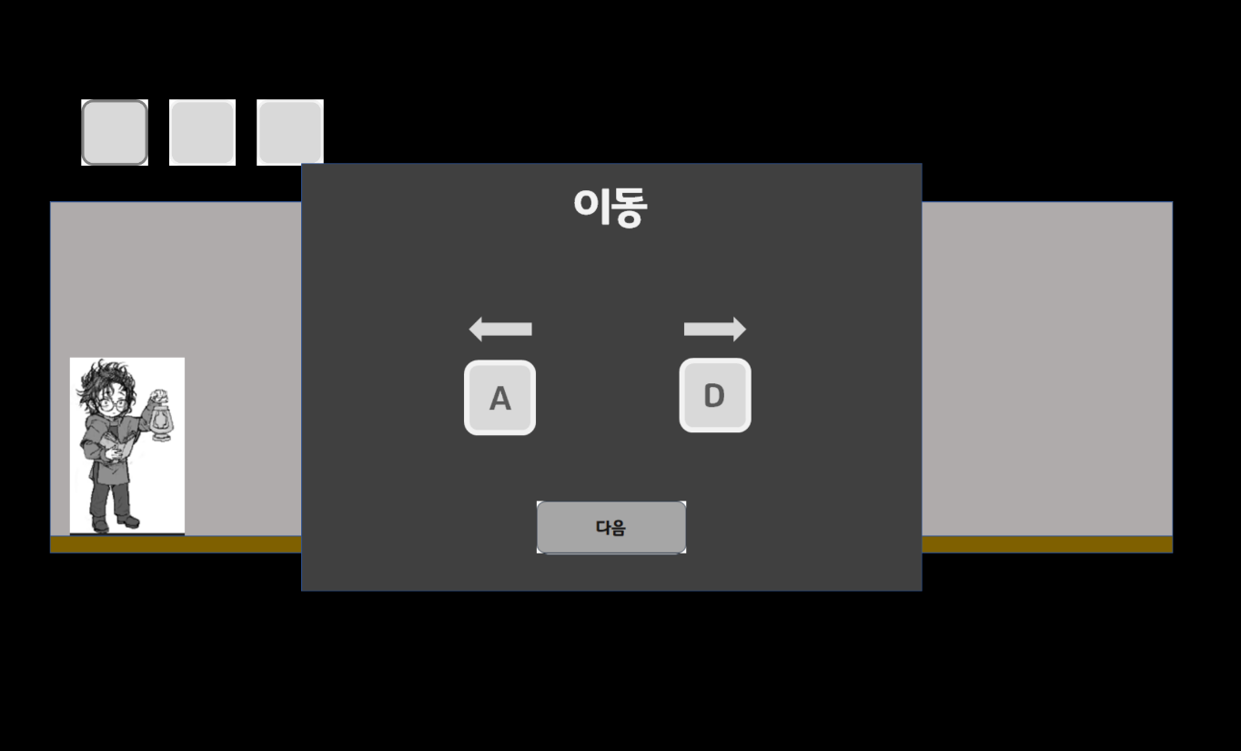
플레이 화면 | 상호 작용 설명 화면 | - |  | -
플레이 화면 | 구조 변경 설명 화면 | - |  | -
(이동,상호 작용) 설명 화면 | 다음 [E] | 다음 설명 화면으로 이동 |  | E 또는 클릭
(구조 변경) 설명 화면 | 플레이 [E] | 플레이 시작 |  | E 또는 클릭
플레이 화면 (좌측 상단) | 인벤토리 3칸 | 숫자 키 1,2,3을 누르면 해당 칸이 활성화 |  | 1,2,3
플레이 화면 (플레이어 머리) | 느낌표 | 상호작용이 가능한 오브젝트에 근접 시 | - | - | 
플레이 화면 (우측 하단) | 비어 있는 그림 조각 칸 5개 | 그림 조각 습득 시 빈칸이 채워짐 | - | - | 마지막 그림 5조각으로 나뉘어지고 그 형태에 맞는 빈칸

